LTE 2600
 | RIS.Los Mangos

LTE 2600

 | DATOS GENERALES LTE-2600 ESTADO ACTUAL |  |  |  |  |  |  |  |  | FPFH

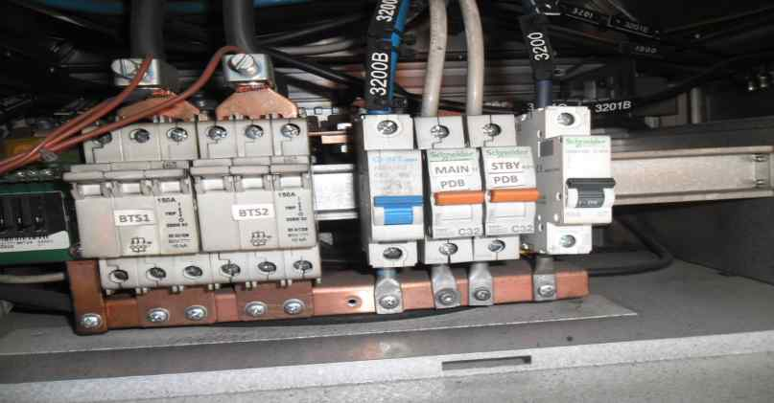
 |  | SECTOR L1 | SECTOR L2 | SECTOR L3 | SECTOR L4 | SECTOR T1 | SECTOR T2 | SECTOR T3 | SECTOR T4 |  |  |  |  |  | UBICACIÓN FPFH
 | Azimuth | 330 | 95 |  |  | 330 | 95 |  |  |  | FPFH-1
 | Modelo de Antena | ODI-065R17M18JJJ-G | ODI-065R17M18JJJ-G |  |  | ODI-065R17M18JJJ-G | ODI-065R17M18JJJ-G |  |  |  | NUEVO
 | Altura (centro de radiación) | 55 | 55 |  |  | 55 | 55 |  |  |  | PUERTOS | MODULOS | DISTANCIA (m) DESDE FPFH 1
 | Tilt mecánico | 2 | 0 |  |  | 2 | 0 |  |  |  | PTO 1 | FRHG | EXITENTE
 | Tilt Eléctrico | 9 | 7 |  |  | 9 | 7 |  |  |  | PTO 2 | FRHG | EXITENTE
 | Modelo RF | FRHG | FRHG |  |  | FRHG | FRHG |  |  |  | PTO 3
 | Fibra Optica (m) | 100 | 100 |  |  | 100 | 100 |  |  |  | PTO 4
 |  |  |  |  |  |  |  |  |  |  | PTO 5
 |  |  |  |  |  |  |  |  |  |  | PTO 6

 | DATOS GENERALES LTE-2600 PROYECCIÓN
 |  |  |  |  |  |  |  |  |  |  | DISTANCIA CABLEADO (INLCUYENDO CURVAS FIGURADO) (m)
 |  |  |  |  |  |  |  |  |  |  | ENTRE FCOB Y POWER | 12
 |  |  |  |  |  |  |  |  |  |  | ENTRE FPFH Y POWER | 12
NUEVO FPFH
 |  |  |  |  |  |  |  |  |  |  | ENTRE FCOB Y FPFH | 2
 |  | SECTOR L1 | SECTOR L2 | SECTOR L3 | SECTOR L4 | SECTOR T1 | SECTOR T2 | SECTOR T3 | SECTOR T4 |  | ENTRE FCOB Y GPS | NA
 | Azimuth | 330 | 95 |  |  | 330 | 95
 | Modelo de Antena | ODI-065R17M18JJJ-G | ODI-065R17M18JJJ-G |  |  | ODI-065R17M18JJJ-G | ODI-065R17M18JJJ-G
 | Altura (centro de radiación) | 55 | 55 |  |  | 55 | 55 |  |  | PROYECCIÓN AIRSCALE LTE 2600
 | Tilt mecánico | 2 | 0 |  |  | 2 | 0
 | Tilt Eléctrico | 9 | 7 |  |  | 9 | 7
 | Modelo RF | FRHG | FRHG |  |  | FRHG | FRHG
 | Fibra Optica (m) | 100 | 100 |  |  | 100 | 100
 |  |  |  |  |  |  |  |  |  |  | TECNOLOGÍA | ASIA 1 |  |  |  | ASIA 2
 |  |  |  |  |  |  |  |  |  |  |  | Ov_Nuevo |  | Ov_Existente |  | Ov_Nuevo | Ov_Existente
 | REQUIERE MIMO | SI |  |  |  |  |  |  |  |  | LTE_2600 |  |  | 1
 |  |  |  |  |  |  |  |  |  |  | LTE_1900
 | AMPHENOL |  | METRAJE |  |  |  |  |  |  |  | 3G-850
 | RFM-FPFH | EXISTENTE |  |  |  |  |  |  |  |  | 3G-1900
 | RFM-FPFH | EXISTENTE |  |  |  |  |  |  |  |  | IoT
 | RFM-FPFH |  |  |  |  |  |  |  |  |  | LTE 700
 | RFM-FPFH |  |  |  |  |  |  |  |  |  | 5G
 | RFM-FPFH |  |  |  |  |  |  |  |  |  | Total Abia | 1 |  |  |  | 0
 | RFM-FPFH

 | Pantallazo LTE 2600 |  |  |  |  | BASE LINE
 | 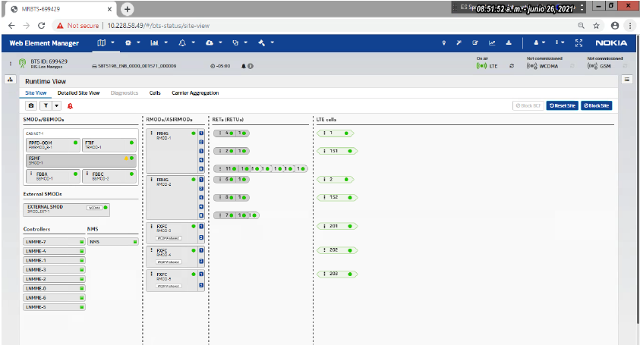

 |  |  |  |  |  |  |  |  |  | FOTOS TSS MODERNIZACION

 |  |  |  |  |  |  |  |  |  | FOTO RF L1 |  |  | FOTO RF L2 |  |  | FOTO RF L3

 |  |  |  |  |  |  |  |  |  | FOTO ANTENA L1 |  |  | FOTO ANTENA L2 |  |  | FOTO ANTENA L3

 | COMENTARIOS GENERALES

 | * CONFIGURACION ACTUAL FSMF + FRHG + FRHG, EN ANTENAS ODI-065R17M18JJJ-G. * SE MIGRA A AIRSCALE. (UBICACION DE FCOB EN POLE DE LTE 2600, BACK TO BACK CON NUEVO FPFH). *SE REUTILIZA FSMF DE LTE 2600 PARA LTE 1900. (FSMF UMTS 1900 + FSMF LTE 1900 ENCADENADO). .* LOS FRHG SE ENERGIZARAN DESDE NUEVO FPFH_LOWER (UBICADO EN POSICION LIBERADA POR FSMF) SE REUTILIZA AMPHENOL. * ACTUALMENTE SE ENCUENTRAN (L1-T1/L2-T2) EN CONFIGURACION 2X2, SE REQUIERE INSTALACION DE 1 FO PARA FRHG, (PARA NORMALIZAR L1-T1/L2-T2 2600 EN 4X4) CONFIGURADO CON POTENCIA 20 W. .* CONFIGURACION FINAL AIRSCALE + FRHG + FRHG, EN ANTENAS ODI-065R17M18JJJ-G.

 | UBICACIÓN BANDA BASE LTE 2600

 | ACTUAL |  |  |  |  | PROYECCIÓN

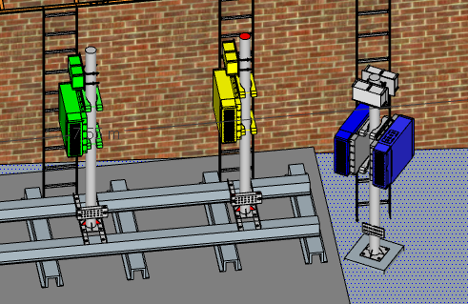
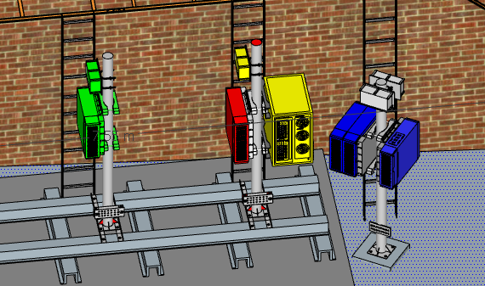
 |  |  |  |  |  |  |  |  |  | FOTO PUERTOS ANTENA L1 |  |  | FOTO PUERTOS ANTENA L2 |  |  | FOTO PUERTOS ANTENA L3

FSMF LTE
FCOB LTE

